Calificaciones Otorgadas
 | Estado de Variación en la Hacienda Pública
 | Del 1o de Enero al 30 de Junio de 2018
 | (pesos)

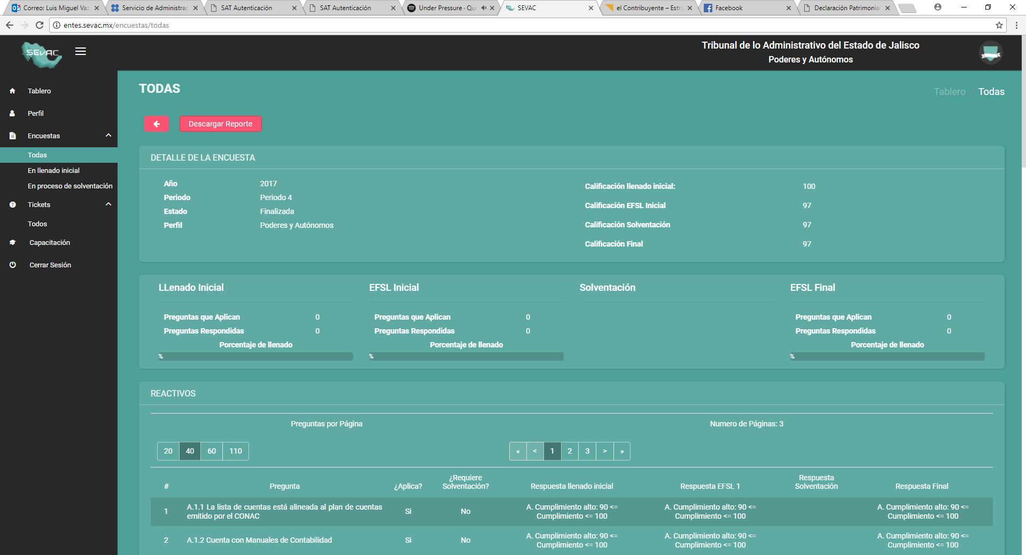
Ente Público: | TRIBUNAL DE JUSTICIA ADMINISTRATIVA DEL ESTADO DE JALISCO

NOTAS A LOS ESTADOS FINANCIEROS
NOTAS DE GESTION ADMINISTRATIVA
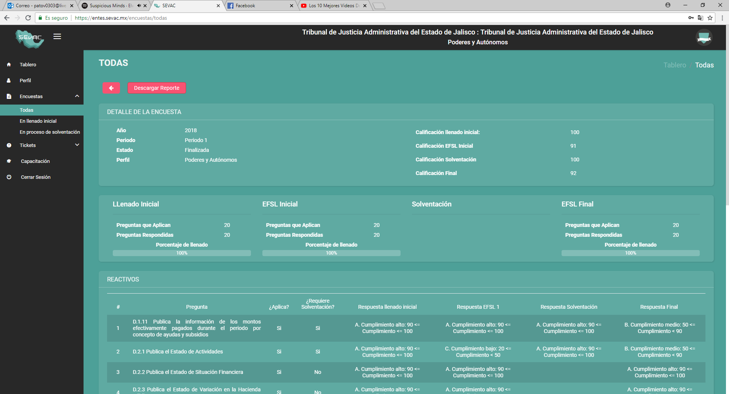

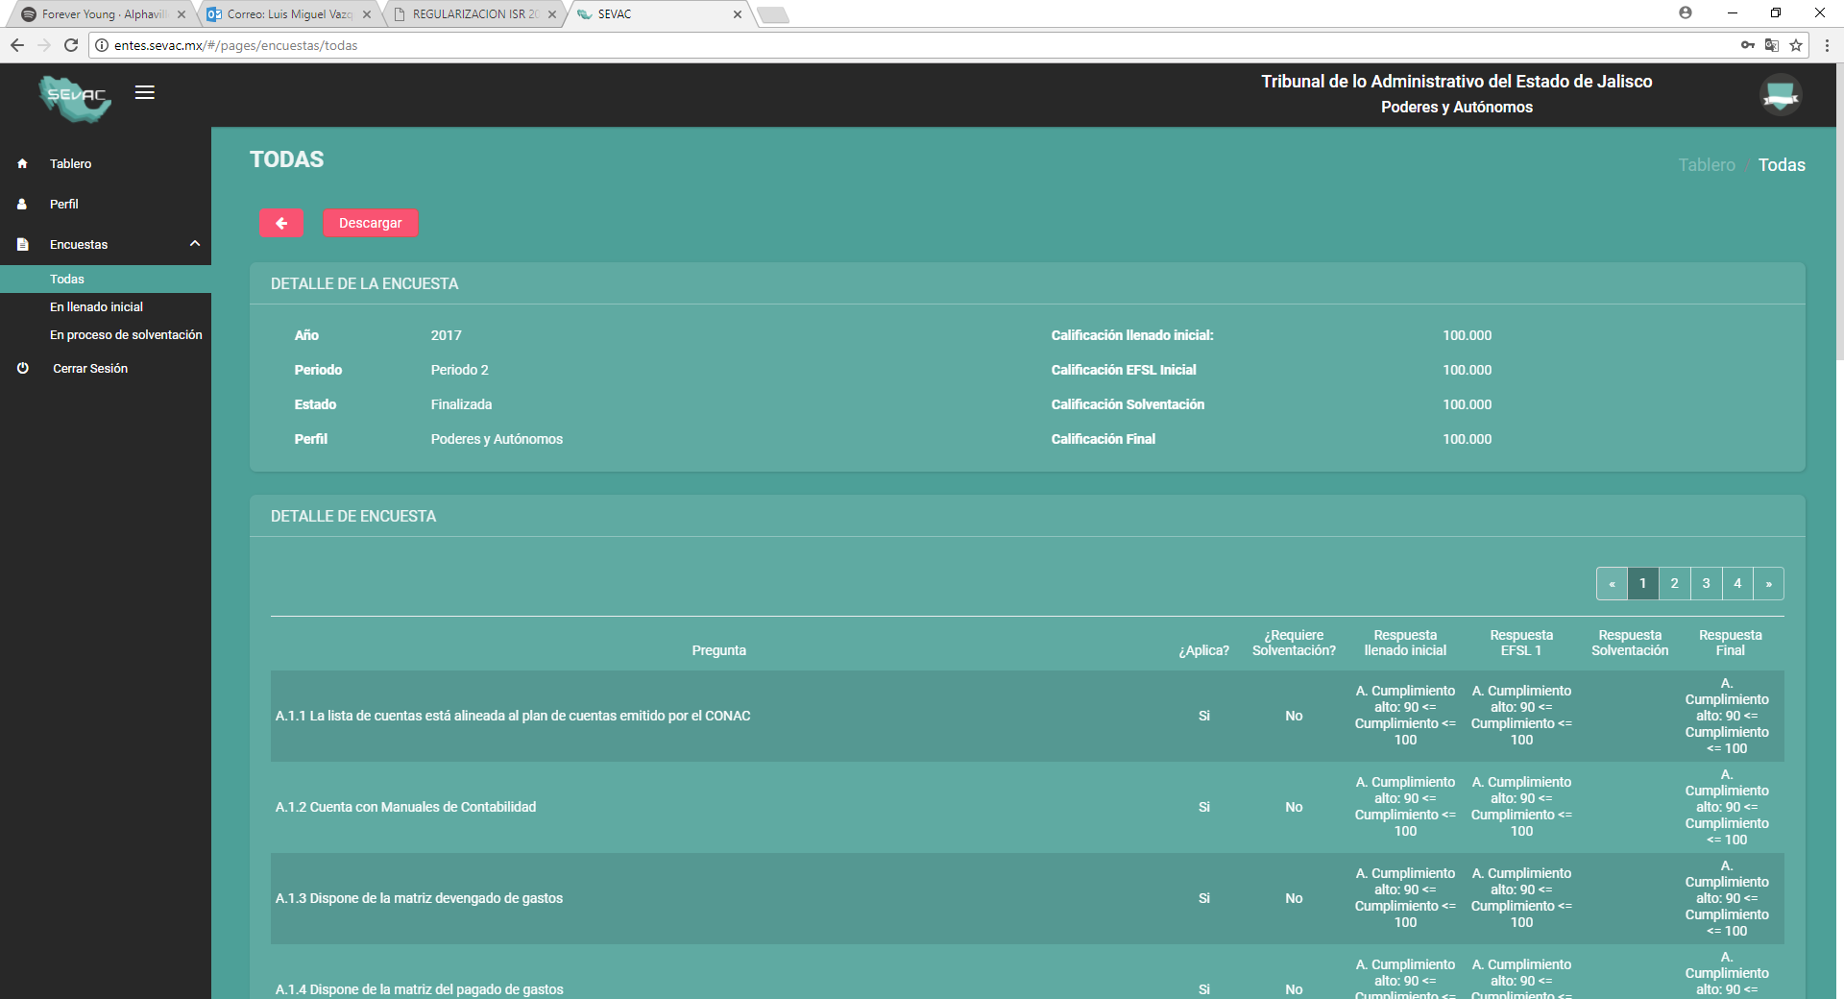
CALIFICACIONES OTORGADAS

Bajo protesta de decir verdad declaramos que los Estados Financieros y sus Notas son razonablemente correctos y responsabilidad del emisor

